QuanLyDoiTac
STT | Features | Test Suite Description | Expect | Error | Status | Bugs
Đối soát
1 |  | 1. Đăng nhập vào trang quản lý 2. Chọn "Đối soát" | 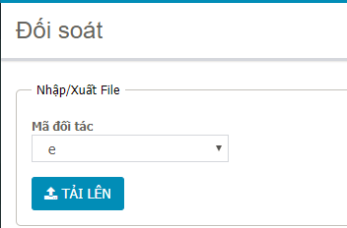 Display |  | Pass
2 |  | Click "TẢI LÊN" | Show popup chọn file Chọn file bất kỳ "*.xlsx" Thông báo: "Cấu trúc File không hợp lệ. Không thể thực thi trên File này." |  | Pass
3 |  | Click "TẢI LÊN" | 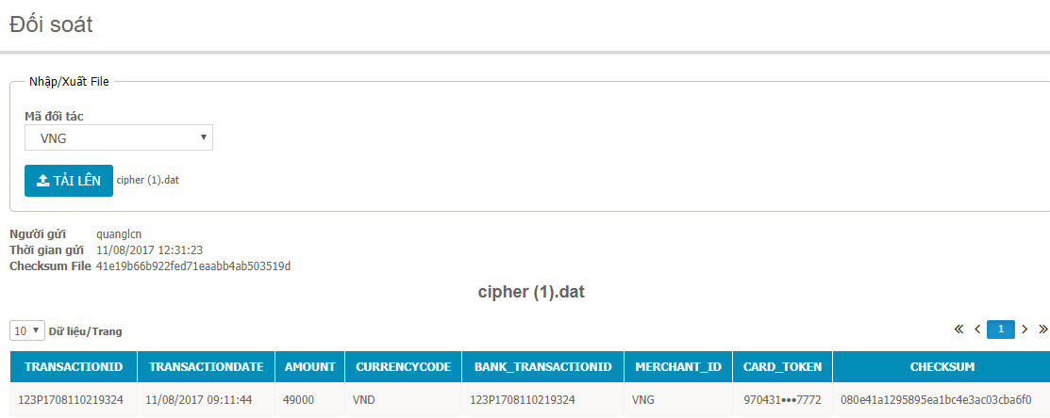 Show popup chọn file Chọn file bất kỳ "*.dat", đúng format & download file về máy (file bị mã hóa) Display |  | Pass

